Customer Type
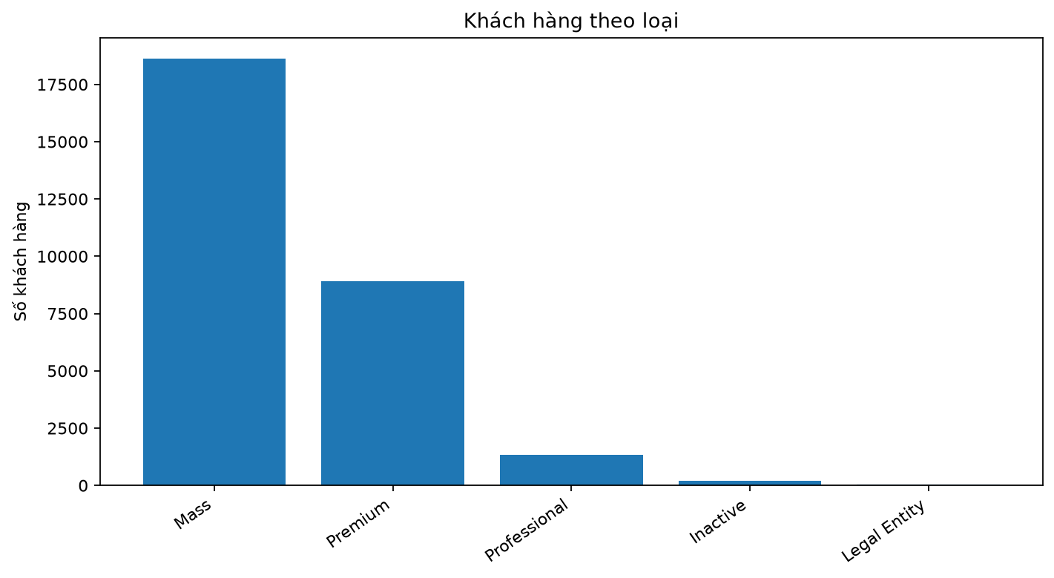
Loại khách hàng | Số khách hàng | Tỷ lệ (%)
Mass | 18610 | 63.973874184
Premium | 8906 | 30.615331729
Professional | 1327 | 4.5617050533
Inactive | 208 | 0.71502234445
Legal Entity | 39 | 0.13406668958

Risk Level
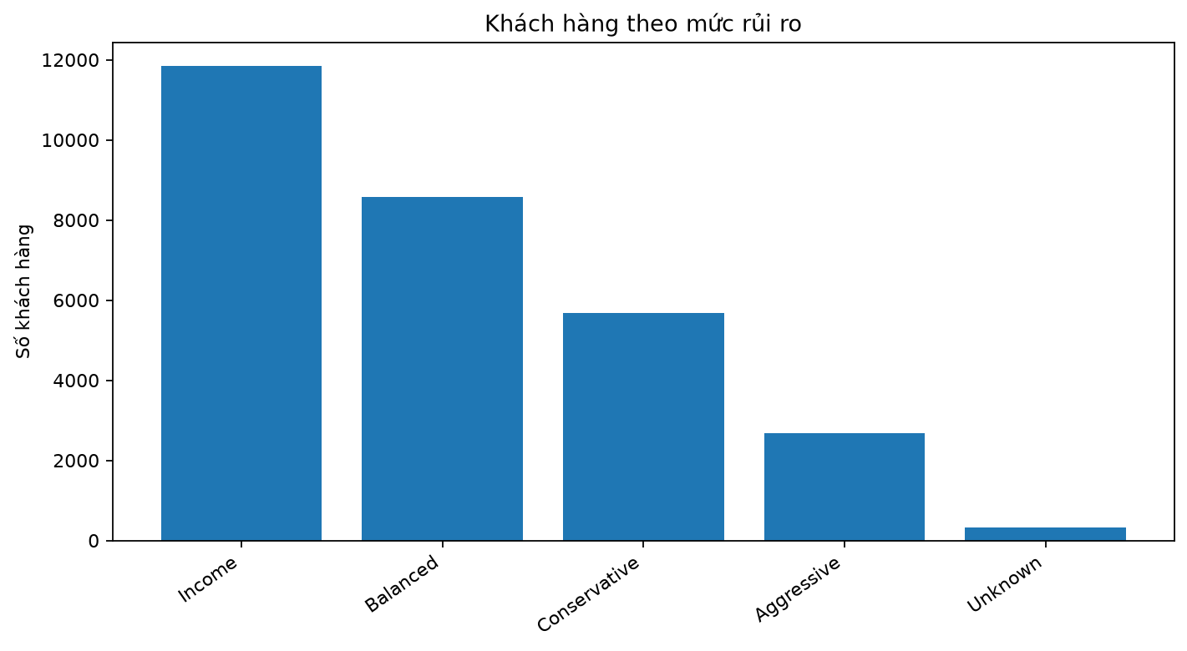
Mức rủi ro | Số khách hàng | Tỷ lệ (%)
Income | 11838 | 40.6943967
Balanced | 8582 | 29.501546923
Conservative | 5672 | 19.498109316
Aggressive | 2678 | 9.2059126848
Unknown | 320 | 1.1000343761

Investment Capacity
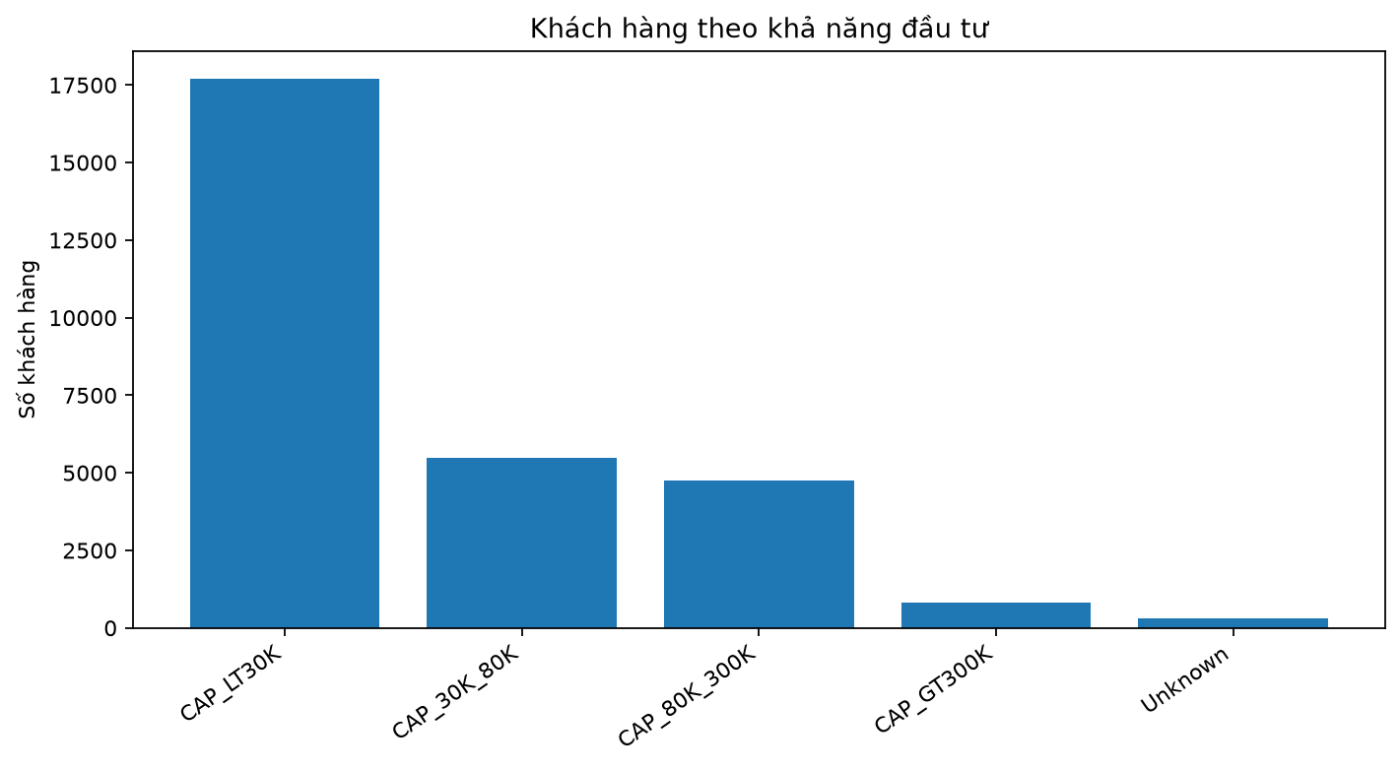
Khả năng đầu tư | Số khách hàng | Tỷ lệ (%)
CAP_LT30K | 17716 | 60.900653145
CAP_30K_80K | 5483 | 18.848401513
CAP_80K_300K | 4766 | 16.383636989
CAP_GT300K | 802 | 2.756961155
Unknown | 323 | 1.1103471983

Asset Category
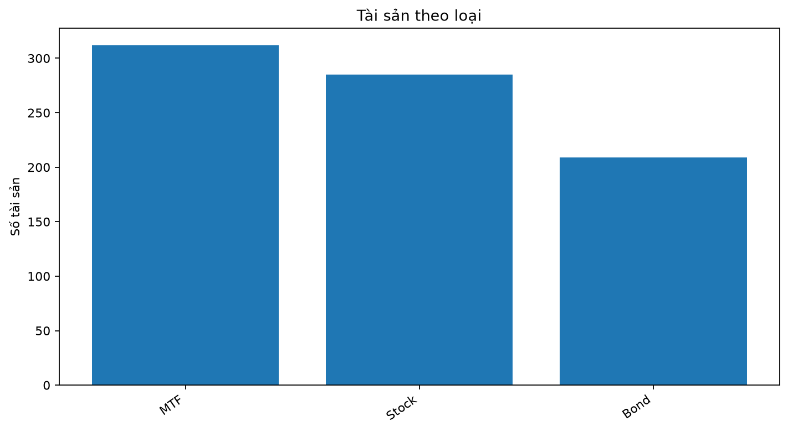
assetCategory | Số tài sản | Tỷ lệ (%)
MTF | 312 | 38.709677419
Stock | 285 | 35.359801489
Bond | 209 | 25.930521092

Asset Sector
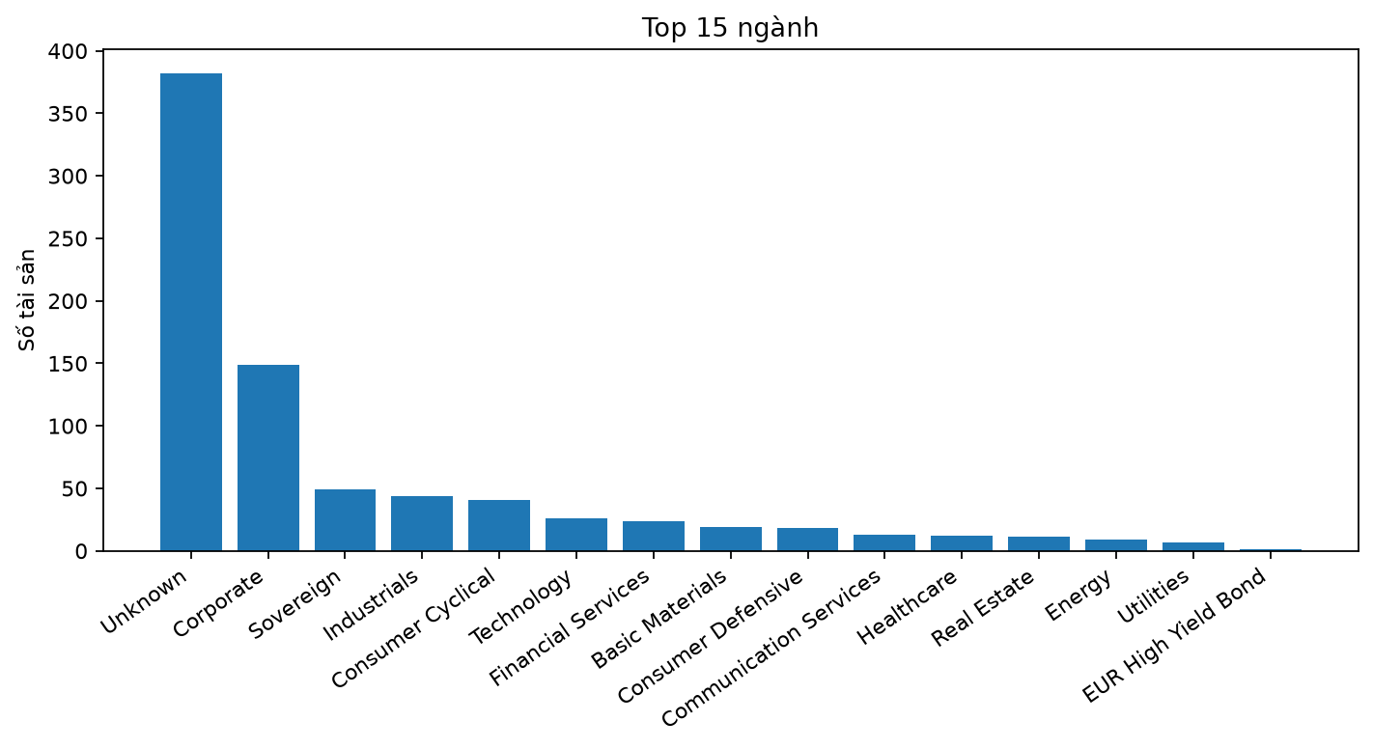
sector | Số tài sản | Tỷ lệ (%)
 | 382 | 47.394540943
Corporate | 149 | 18.486352357
Sovereign | 49 | 6.0794044665
Industrials | 44 | 5.459057072
Consumer Cyclical | 41 | 5.0868486352
Technology | 26 | 3.2258064516
Financial Services | 24 | 2.9776674938
Basic Materials | 19 | 2.3573200993
Consumer Defensive | 18 | 2.2332506203
Communication Services | 13 | 1.6129032258
Healthcare | 12 | 1.4888337469
Real Estate | 11 | 1.364764268
Energy | 9 | 1.1166253102
Utilities | 7 | 0.86848635236
EUR High Yield Bond | 1 | 0.12406947891
Sector Equity Precious Metals | 1 | 0.12406947891

Asset Market
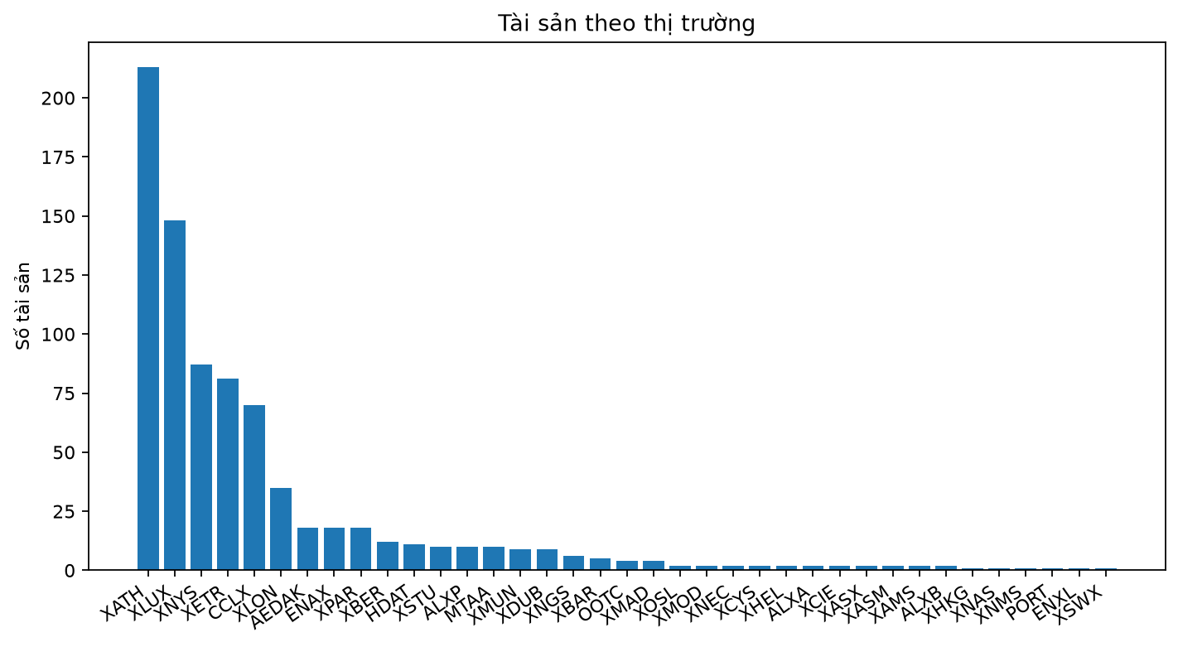
marketID | Số tài sản | Tỷ lệ (%)
XATH | 213 | 26.426799007
XLUX | 148 | 18.362282878
XNYS | 87 | 10.794044665
XETR | 81 | 10.049627792
CCLX | 70 | 8.6848635236
XLON | 35 | 4.3424317618
AEDAK | 18 | 2.2332506203
ENAX | 18 | 2.2332506203
XPAR | 18 | 2.2332506203
XBER | 12 | 1.4888337469
HDAT | 11 | 1.364764268
XSTU | 10 | 1.2406947891
ALXP | 10 | 1.2406947891
MTAA | 10 | 1.2406947891
XMUN | 9 | 1.1166253102
XDUB | 9 | 1.1166253102
XNGS | 6 | 0.74441687345
XBAR | 5 | 0.62034739454
OOTC | 4 | 0.49627791563
XMAD | 4 | 0.49627791563
XOSL | 2 | 0.24813895782
XMOD | 2 | 0.24813895782
XNEC | 2 | 0.24813895782
XCYS | 2 | 0.24813895782
XHEL | 2 | 0.24813895782
ALXA | 2 | 0.24813895782
XCIE | 2 | 0.24813895782
XASX | 2 | 0.24813895782
XASM | 2 | 0.24813895782
XAMS | 2 | 0.24813895782
ALXB | 2 | 0.24813895782
XHKG | 1 | 0.12406947891
XNAS | 1 | 0.12406947891
XNMS | 1 | 0.12406947891
PORT | 1 | 0.12406947891
ENXL | 1 | 0.12406947891
XSWX | 1 | 0.12406947891

Monthly Transactions
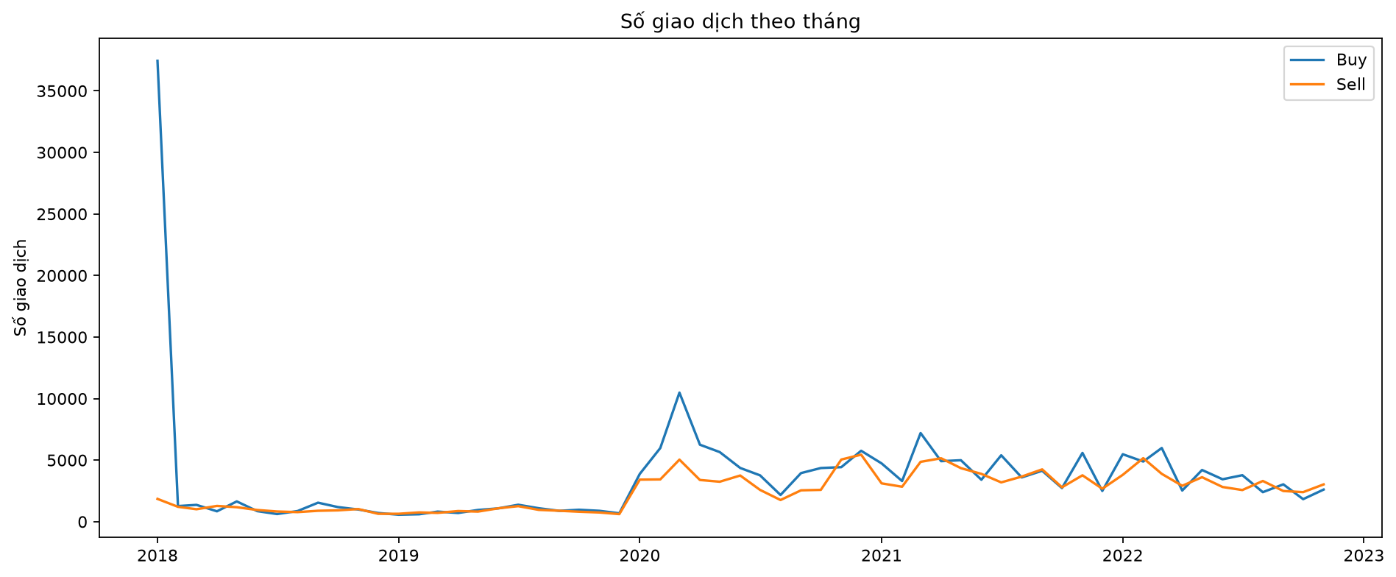
month | Buy | Sell
2018-01-01 | 37443 | 1851
2018-02-01 | 1268 | 1208
2018-03-01 | 1365 | 1011
2018-04-01 | 843 | 1280
2018-05-01 | 1646 | 1176
2018-06-01 | 857 | 949
2018-07-01 | 620 | 828
2018-08-01 | 863 | 777
2018-09-01 | 1543 | 886
2018-10-01 | 1187 | 920
2018-11-01 | 988 | 1026
2018-12-01 | 706 | 639
2019-01-01 | 565 | 642
2019-02-01 | 602 | 754
2019-03-01 | 819 | 714
2019-04-01 | 707 | 864
2019-05-01 | 951 | 819
2019-06-01 | 1082 | 1088
2019-07-01 | 1376 | 1262
2019-08-01 | 1093 | 960
2019-09-01 | 881 | 889
2019-10-01 | 969 | 808
2019-11-01 | 882 | 747
2019-12-01 | 682 | 615
2020-01-01 | 3882 | 3416
2020-02-01 | 5981 | 3434
2020-03-01 | 10483 | 5040
2020-04-01 | 6253 | 3387
2020-05-01 | 5653 | 3246
2020-06-01 | 4363 | 3750
2020-07-01 | 3764 | 2582
2020-08-01 | 2170 | 1760
2020-09-01 | 3947 | 2547
2020-10-01 | 4358 | 2585
2020-11-01 | 4430 | 5048
2020-12-01 | 5761 | 5444
2021-01-01 | 4733 | 3113
2021-02-01 | 3301 | 2839
2021-03-01 | 7200 | 4861
2021-04-01 | 4916 | 5152
2021-05-01 | 4992 | 4349
2021-06-01 | 3405 | 3883
2021-07-01 | 5394 | 3192
2021-08-01 | 3595 | 3663
2021-09-01 | 4137 | 4249
2021-10-01 | 2731 | 2793
2021-11-01 | 5587 | 3767
2021-12-01 | 2495 | 2677
2022-01-01 | 5479 | 3806
2022-02-01 | 4886 | 5161
2022-03-01 | 5986 | 3886
2022-04-01 | 2530 | 2916
2022-05-01 | 4200 | 3614
2022-06-01 | 3445 | 2819
2022-07-01 | 3777 | 2570
2022-08-01 | 2397 | 3307
2022-09-01 | 3033 | 2492
2022-10-01 | 1830 | 2400
2022-11-01 | 2607 | 3028

Activity Summary
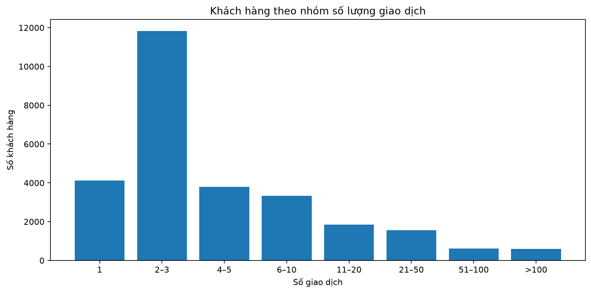
Chỉ số | Giá trị
Trung vị giao dịch/khách hàng | 2
Trung bình giao dịch/khách hàng | 12.962102072
Khách hàng chỉ có 1 giao dịch | 4117
Khách hàng có <= 3 giao dịch | 15950
Trung vị số tài sản/khách hàng | 1
Trung bình khách hàng/tài sản | 263.70625

Split Comparison
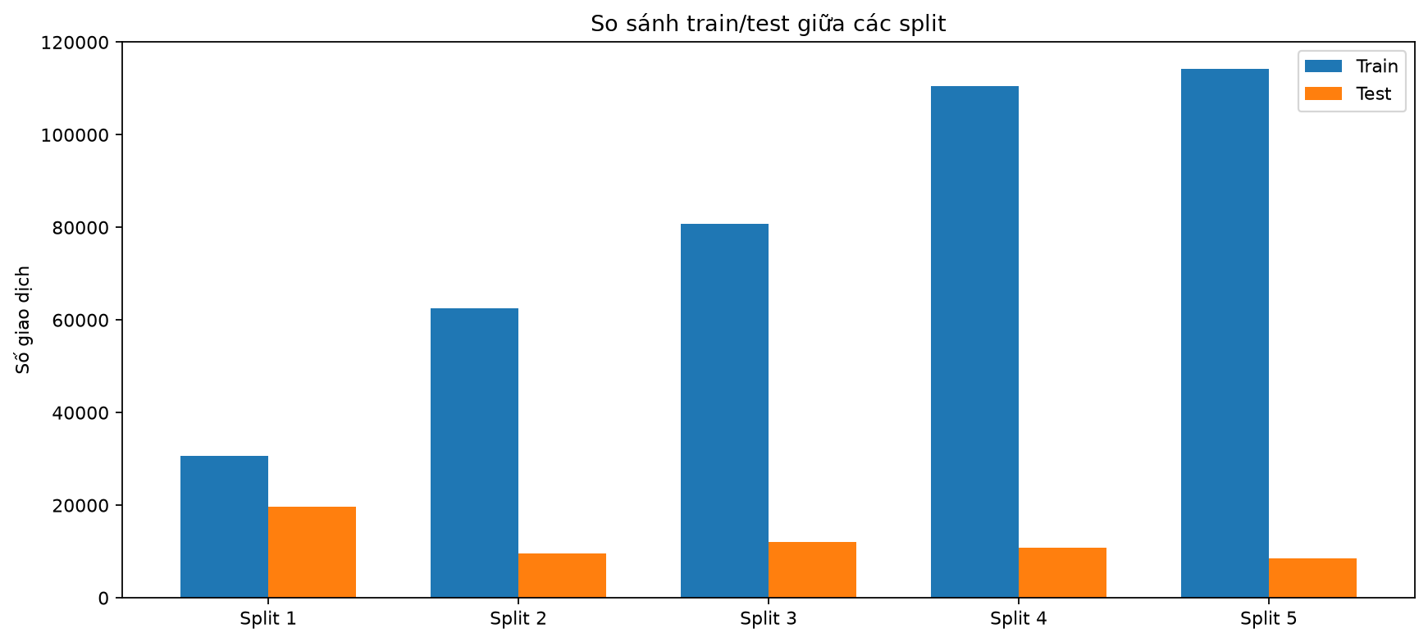
t | test_end | n_train_transactions | n_test_transactions | n_customers_train | n_customers_test | n_assets_train | n_assets_test | n_train_test_pairs_removed_as_overlap
2020-01-01 | 2020-07-01 | 30605 | 19650 | 2348 | 2348 | 241 | 176 | 31327
2020-07-01 | 2021-01-01 | 62537 | 9542 | 2214 | 2214 | 234 | 157 | 32811
2021-01-01 | 2021-07-01 | 80712 | 12126 | 2696 | 2696 | 235 | 176 | 37930
2021-07-01 | 2022-01-01 | 110483 | 10785 | 3331 | 3331 | 249 | 174 | 30294
2022-01-01 | 2022-07-01 | 114290 | 8559 | 2593 | 2593 | 250 | 175 | 39055

